алгоритмАвтозаполнения_такс4.2
документ Основная поставка/Отчетность ЕПС/Доходность размещения/инвестирования по УК для автозаполнения вида отчета "ОКУД 0420254 Раздел 8. Подраздел 8.3_Сведения о доходности размещения средств ПР по УК"
Класс активов | Стоимость |  | Средневзвешенные вложения за период (по состоянию на отчетную дату) пример расшифровки расчета облигации на листе "примерРасчетаСВЗОП" | Срок (дюрация) (только для облигаций и депозитов) | Доходы (расходы) за отчетный период |  |  |  |  | Доходность на отчетную дату в % годовых, полученная |  |  |  |  | Примечание | Примечание (итого)
 | на начало отчетного периода | на отчетную дату |  |  | от продажи, погашения активов | % доходы, дивиденды | от переоценки | прочие | всего | от продажи, погашения активов | от % доходов, дивидендов | от переоценки | от прочих доходов (расходов) | всего
2 | 10 | 11 | 12 | 13 | 14 | 15 | 16 | 17 | 18 | 19 | 20 | 21 | 22 | 23 | 24 | 24
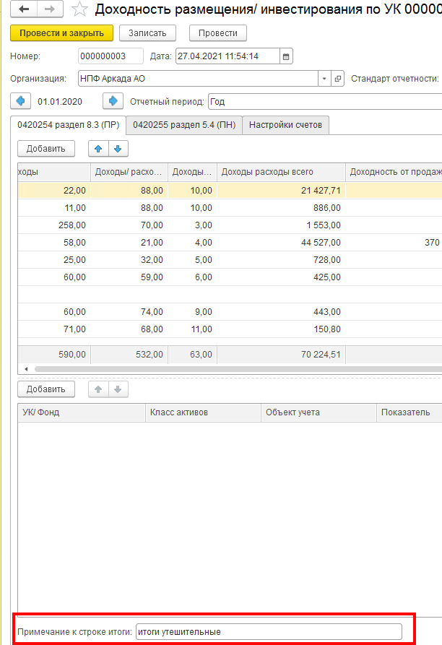
Акции Паи (акции, доли) иностранных индексных инвестиционных фондов, размещающих средства в государственные ценные бумаги иностранных государств, облигации и акции иных иностранных эмитентов Инвестиционные паи паевых инвестиционных фондов | из ОСВ с отбором по счетам (см. лист "254р8.3_СписокСчетов") учитываются случаи отсутствия основных счетов и наличие только счета 50905 | из ОСВ с отбором по счетам (см. лист "254р8.3_СписокСчетов"), учитываются случаи отсутствия основных счетов и наличие только счета 50905 | суммируются значения из таблицы, составленной в рамках отчетного периода для целей определения средневзвешенных вложений за отчетный период (начОстаток_СВЗОП) и делятся на количество дней в отчетном периоде - см. лист примерРасчетаСВЗОП 1. отправной точкой для определения начОстаток_СВЗОП является начальный остаток из ОСВ по счету ЦБ 1-го порядка на 1 января либо, если он =0, то первый по счету начальный остаток в отчетный период 2. если в отчетном периоде не было Покупки ЦБ или Продажи ЦБ, начОстаток_СВЗОП остается неизменным 3. начОстаток_СВЗОП изменяется на следующий день после Покупки ЦБ или Продажи ЦБ или Перемещении ЦБ : *+ плюсуем на следующий день после покупки ЦБ сумму Дебетового оборота счета 1-го порядка в корреспонденции со счетами 47408 или 47407 или 30602 * -минусуем на следующий день после продажи ЦБ обороты счета ЦБ 1-го порядка *учитываем любое движение по счету 1-го порядка в корреспонденции со счетами 5** или 601 | не требует заполнения | учитывать суммарный оборот проводок: 61210 (Активный, искать ЦБ либо во Владельце либо в Разделителе) в корреспонденции со счетами дох/расх по долевым ЦБ 71505 (Пассивный - доходы) 71506 (активный - расходы) *если 61210 в дебете, то это + *если 61210 в кредите, то это - | у Акций дивиденды: отбирать оборот по проводкам: Кт 60347 с Разделителем =ЦБ, в Дт корсчета либо 30602, либо 20501, либо 47901 | учитывать суммарный оборот проводок: 71505 (Пассивный - доходы) или 71506 (Активный - расходы) в корреспонденции со счетами Переоценки долевых ЦБ 50622-50631 или 50722-50731 Правило математического знака в отчетности для доходов/расходов: *доход +, если счет переоценки в Дт *расход -, если счет переоценки в Кт | Здесь учитываются суммы по проводкам счета Цб первого порядка со счетами 71505 и 71506, исключая дох/расх, учтенные в графах 14, 16 Правило математического знака в отчетности для доходов/расходов: *7-сотый в Кт это + *7-сотый в Дт это - | сумма граф с 14 по 17 | по формуле Доходности на листе Формулы |  |  |  | сумма граф с 19 по 22 | ручное заполнение | ручное заполнение
Государственные ценные бумаги Российской Федерации, обращающиеся на рынке ценных бумаг, за исключением облигаций внешних облигационных займов Российской Федерации и все другие классы по долговым ЦБ | из ОСВ с отбором по счетам (см. лист "254р8.3_СписокСчетов") за исключением остатков на основных счетах Цб с разделителем ЭлементыСтоимостиЦБ= Дебиторская задолженность по накопленному купонному доходу (НКД), но учитываются случаи отсутствия основных счетов и наличие только счета 50905 | из ОСВ с отбором по счетам (см. лист "254р8.3_СписокСчетов") за исключением остатков на основных счетах Цб с разделителем ЭлементыСтоимостиЦБ= Дебиторская задолженность по накопленному купонному доходу (НКД), но учитываются случаи отсутствия основных счетов и наличие только счета 50905 | суммируются значения из таблицы, составленной в рамках отчетного периода для целей определения средневзвешенных вложений за отчетный период (начОстаток_СВЗОП) и делятся на количество дней в отчетном периоде - см. лист СВЗОП 1. отправной точкой для определения начОстаток_СВЗОП является начальный остаток из ОСВ по счету ЦБ 1-го порядка на 1 января либо, если он =0, то первый по счету начальный остаток в отчетный период 2. если в отчетном периоде не было ни одного из событий его меняющих (см. п.3), начОстаток_СВЗОП остается неизменным 3. начОстаток_СВЗОП изменяется на следующий день после Покупки ЦБ или Продажи ЦБ или Перемещении : *+ плюсуем на следующий день после покупки ЦБ сумму Дебетового оборота счета 1-го порядка в корреспонденции со счетами 47408 или 47407 или 30602 * -минусуем на следующий день после продажи ЦБ обороты счета ЦБ 1-го порядка в корреспонденции со счетом 61210 *учитываем любое движение по счету 1-го порядка в корреспонденции со счетами 5** | отражаются значения из заполненного регистра сведений «Дюрация ЦБ» (есть возможность формировать записи в регистре сведений «Дюрация ЦБ» (ур_ДюрацияЦБ) через документ «Операция НПО», Способ заполнения документа «Операция НПО» пользователи реализуют самостоятельно, либо заказывают в "Ортикон" как индивидуальную доработку) Из письма Центробанка от 08.04.2022г. "Разъяснения по формированию надзорной отчетности в формате XBRL НПФ (по таксономии начиная с версии 4.2)": "Значение по показателю «Срок (дюрация)» отражается на дату, то есть сведения необходимо отражать только по тем облигациям/депозитам, которые не погашены/ не закрыты по состоянию на отчетную дату. По показателю «Срок (дюрация)» отражается: * Дюрация до погашения, если денежные потоки вплоть до даты погашения полностью определены * Дюрация к оферте, если для актива предусмотрена оферта * Дюрация по методике Фонда, если денежные потоки зависят от прочих условий (например, индексируемый номинал или плавающие купоны) Если методика для расчета Дюрации в Фонде отстутствует, то необходимо произвести расчет по стандартной формуле при допущении, что номинал в будущем изменяться не будет (равен текущему), в случае с плавающими купонами произвести допущение пролонгации последнего известного купона. | учитывать суммарный оборот проводок: 61210 (Активный, искать ЦБ либо во Владельце либо в Разделителе) в корреспонденции со счетами дох/расх по долговым ЦБ 71503 (Пассивный - доходы) или 71504 (Активный - расходы) Правило математического знака в отчетности для доходов/расходов: *7-сотый в Кт это + *7-сотый в Дт это - или *если 61210 в дебете, то это + *если 61210 в кредите, то это - | в колонке отражается суммарный оборот проводок основного счета ЦБ в корреспонденции с 710** Правило мат знака: 7-сотый в Кт это + 7-сотый в Дт это - | учитывать суммарный оборот проводок: 71503 (Пассивный - доходы) или 71504 (Активный - расходы) в корреспонденции со счетами Переоценки ЦБ Правило математического знака в отчетности для доходов/расходов: *7-сотый в Кт это + *7-сотый в Дт это - | Суммировать обороты с тех проводок, где любой элемент стоимости корреспондирует со 71*, НЕ равными 710**/71503/71504 Правило мат знака: 7-сотый в Кт это + 7-сотый в Дт это - | сумма граф с 14 по 17 | по формуле Доходности на листе Формулы |  |  |  | сумма граф с 19 по 22 | ручное заполнение
Дебиторская задолженность по накопленному купонному доходу (НКД) | из ОСВ с отбором по счетам (см. лист "254р8.3_СписокСчетов") учет остатков на основных счетах Цб с разделителем ЭлементыСтоимостиЦБ= Дебиторская задолженность по накопленному купонному доходу (НКД) | из ОСВ с отбором по счетам (см. лист "254р8.3_СписокСчетов") учет остатков на основных счетах Цб с разделителем ЭлементыСтоимостиЦБ= Дебиторская задолженность по накопленному купонному доходу (НКД) | Общую сумму начальных остатков за каждый день по основному счету ЦБ с отбором по Элементу стоимости ="Дебиторская задолженность по накопленному купонному доходу (НКД)" (используются значения Аналититки из РегистрСведений.епс_ЭлементыСтоимостиЦБ)) делим на количество дней в отчетном периоде. | не требует заполнения | не заполняется | не заполняется | не заполняется | не заполняется | сумма граф с 14 по 17 | не заполняется |  |  |  | сумма граф с 19 по 22 | ручное заполнение
Денежные средства на счетах в кредитных организациях | из ОСВ с отбором по счетам (см. лист "254р8.3_СписокСчетов") | из ОСВ с отбором по счетам (см. лист "254р8.3_СписокСчетов") | Общая сумма нач остатков по основному счету 2-го порядка за каждый календарный день за минусом сумм проводок о счетом 20613, деленная на количество дней в отчетном периоде | не требует заполнения | не заполняется | для учета в 2021 году: в колонке отражается суммарный оборот проводок: 20603 Дт 71001 Кт - начисленных процентов по МНО по счету 20603, у которого Банковский счет (выходить на реквизит Банковский счет через Владельца или Разделителя) равен Владельцу.Банковский счет по счетам 20501/47901(в справочнике Банковский счет поле вид счета Расчетный) с 01.01.2022 года учет МНО (для ИФРС-9 обязательно, для ИАс-39 по желанию) осуществляется на счете 20507(20508), поэтому в отбор по колонке добавлена сумма 20507 (20508) в корреспонденции со счетами 71001 с аналитикой Владелец.Банковский счет ведётся на счетах (в справочнике Банковский счет поле вид счета Расчетный) | не заполняется | *для МСФО-39 здесь =0 проводка 71702Дт 20501(47901)Кт *для ИФРС-9 оборот с проводок восстановления (создания) резервов под обесценение 71201/71202 с 20505/20506 Правило мат знака: 7-сотый в Кт это + 7-сотый в Дт это - | сумма граф с 14 по 17 | по формуле Доходности на листе Формулы |  |  |  | сумма граф с 19 по 22 | ручное заполнение
Денежные средства на брокерских счетах | из ОСВ с отбором по счетам (см. лист "254р8.3_СписокСчетов") | из ОСВ с отбором по счетам (см. лист "254р8.3_СписокСчетов") | Общую сумму начальных остатков по счету 30602 за минусом за каждый день делим на количество дней в отчетном периоде. | не требует заполнения | не заполняется | не заполняется | не заполняется | Здесь учитываются суммы по проводкам основных счетов (30602, 47901_брок) с 7-сотыми счетами Правило мат знака: 7-сотый в Кт это + 7-сотый в Дт это - | сумма граф с 14 по 17 | по формуле Доходности на листе Формулы |  |  |  | сумма граф с 19 по 22 | ручное заполнение
Прочая кредиторская задолженность Прочая дебиторская задолженность Прочие активы (для счетов по умолчанию 202.02; 202.03; 202.09; 50905 - во вкладке Настройка счетов ) | из ОСВ с отбором по счетам (см. лист "254р8.3_СписокСчетов") | из ОСВ с отбором по счетам (см. лист "254р8.3_СписокСчетов") | Общую сумму начальных остатков по счету первого порядка за каждый календарный день делим на количество дней в отчетном периоде | не требует заполнения | не заполняется | не заполняется | не заполняется | Заполняется Для счетов Прочей ДЗ 60302 60310 60312 60323 60332 60334 47408 47417 47423 47902 60329 30306 Для счетов Прочей КЗ 60301 60309 60311 60322 60331 60333 47407 47416 47422 47903 61501 60328 30305 Для счетов Прочие активы 20202 20203 20209 50905 в корреспонденцмм с любым счетом 71***/72*** То есть суммиуются обороты с тех проводок, где основной счет (кроме счетов 20603, 20507, 60347 - эти счета участвуют в формировании графы"% дох дивид" по классам р/с, депозитов, акций)) корреспондирует с любым 71***/72*** (для 72-х счетов применять отчетный период+1) При этом исключаются суммы по тем лицевым счетам, у которых по Владельцу/Разделителю в справочнике Договоры, в Периодических сведениях (НФО) заполнено свойство "Объект учета" значением конкретного объекта недвижимости (из справочника Основные средства/активы в форме права пользования с Группой учета ОС =Здания, Сооружения, Земля), т.к. эти значения с такой аналитикой относятся к графе Прочие дох/расх по классу актива Недвижимость. Правило мат знака: 7-сотый в Кт это + 7-сотый в Дт это - | сумма граф с 14 по 17 | не заполняется |  |  | по формуле Доходности на листе Формулы В начальной версии документа Доходность 50905 учитывался в каждой ЦБ и возникали проблемы: на дату размещения Цб получали в остатках суммы предварительных затрат по сделкам Т+, хотя самого тела ЦБ там еще не было (юридически на балансе бумаги нет).. Поэтому было принято решение внести счет 50905 в Прочие активы во вкладку Настройка счетов по умолчанию, а расчетное значение доходности в числах третьего порядка считать нормой. | сумма граф с 19 по 22 | ручное заполнение
Прочие активы, кроме счетов по умолчанию 202.02; 202.03; 202.09; 50905 | из ОСВ с отбором по счетам (см. лист "254р8.3_СписокСчетов") ЗАПОЛНЯЕТСЯ поле во вкладке Настройка счетов с выбором типа данных по ссылке на справочник ЕПС через Список значений | из ОСВ с отбором по счетам (см. лист "254р8.3_СписокСчетов") ЗАПОЛНЯЕТСЯ поле во вкладке Настройка счетов с выбором типа данных по ссылке на справочник ЕПС через Список значений | Общую сумму начальных остатков по счету первого порядка за каждый календарный день делим на количество дней в отчетном периоде | для объектов учета=облигациям и Депозитам - вручную | вручную | вручную | вручную | вручную | сумма граф с 14 по 17 | вручную |  |  |  | сумма граф с 19 по 22 | ручное заполнение
Прочая дебиторская задолженность - по операциям обратного РЕПО | из ОСВ с отбором по счетам (см. лист "254р8.3_СписокСчетов") | из ОСВ с отбором по счетам (см. лист "254р8.3_СписокСчетов") | Общую сумму начальных остатков по счету первого порядка за каждый календарный день делим на количество дней в отчетном периоде *+ плюсуем на следующий день после открытия РЕПО сумму счета 1-го порядка 470** /471**в Дебете в корреспонденции с 47901/30602 * -минусуем на следующий день после закрытия РЕПО обороты 1-го порядка 470** /471** в Кредите в корреспонденции с 47901/30602 | не требует заполнения | не заполняется | в колонке отражается суммарный оборот проводок 47011 или 47111 Дт _71001(СОФР 31114)Кт 47020 или 47121 Дт_71005 (СОФР 31514) Кт 71006 (СОФР 31614) Дт_47021или 47121 Кт Правило мат знака: 7-сотый в Кт это + 7-сотый в Дт это - | не заполняется | в колонке отражается суммарный оборот проводок 71003 (СОФР 31314) Дт_47018/47019 или 47118/47119 Кт Правило мат знака: 7-сотый в Кт это + 7-сотый в Дт это - | сумма граф с 14 по 17 | по формуле Доходности на листе Формулы |  |  |  | сумма граф с 19 по 22 | ручное заполнение
Депозиты Депозитные сертификаты | из ОСВ с отбором по счетам (см. лист "254р8.3_СписокСчетов") | из ОСВ с отбором по счетам (см. лист "254р8.3_СписокСчетов") | Общую сумму начальных остатков по счету 20601 за каждый календарный день делим на количество дней в отчетном периоде | отражается разница в днях между Датой конца отчетного периода и Датой окончания депозита из Справочника Депозиты, если Депозит закрыт в отчетном периоде, то Дюрация=0 | не заполняется | сумма всех оборотов счета 20603 с Владельцем=Объекту учета в корреспонденции с 71001 при условии: если в реквизите Банковский счет (выходить на реквизит через Владелец/Разделитель) в поле Вид счета Не равен Расчетный (если владелец справочник Депозитов, то см поле Банковский счет) | не заполняется | не заполняется | сумма граф с 14 по 17 | по формуле Доходности на листе Формулы |  |  |  | сумма граф с 19 по 22 | ручное заполнение
Дебиторская задолженность по накопленному процентному доходу (Депозиты) | из ОСВ с отбором по счетам (см. лист "254р8.3_СписокСчетов") | из ОСВ с отбором по счетам (см. лист "254р8.3_СписокСчетов") | Общую сумму начальных остатков за каждый день по счету 20603 (с описанными отборами) делим на количество дней в отчетном периоде. | не требует заполнения | не заполняется | не заполняется | не заполняется | не заполняется | сумма граф с 14 по 17 | не заполняется |  |  |  | не заполняется | ручное заполнение
Недвижимое имущество | из ОСВ с отбором по счетам (см. лист "254р8.3_СписокСчетов") | из ОСВ с отбором по счетам (см. лист "254р8.3_СписокСчетов") | только для варианта ведения учета недвижимости по справедливой стоимости: Общая сумма нач остатков по л/счету первого порядка (без учета переоценки) за каждый календарный день, деленная на количество дней в отчетном периоде (если в отчетном периоде не было продажи/покупки недвижимости, то средневзвешенное будет = начальному остатку). | не требует заполнения | учитывать суммарный оборот *по счетам 608 (Аренда) - не заполняется *по счетам 604 (ОС) 61209 (Владелец=Объект учета) в корреспонденции -с 71801 (54101 - доходы от выбытия (реализации) основных средств) -с 71802 (55201 - расходы по выбытию (реализации) основных средств) *по счетам 619 (инвестИм-во) 61209 (Владелец=Объект учета) в корреспонденции -с 71701 (52501 - доходы от выбытия (реализации) инвестиционного имущества) -с 71702 (53501 - расходы по выбытию (реализации) инвестиционного имущества) Правило математического знака в отчетности для доходов/расходов: *7-сотый в Кт это + *7-сотый в Дт это - | не заполняется | учитывать суммарный оборот проводок *по счетам 608 (Аренда): основные счета (Владелец=Объект учета) в корреспонденции с 71701 (52303 - доходы арендатора от переоценки обязательств по аренде) *по счетам 604 (ОС) основные счета (Владелец=Объект учета) в корреспонденции -с 71801 (54106 - доходы от дооценки основных средств после их уценки) -с 71802 (55204 - расходы по обесценению основных средств) (55206 - расходы по уценке основных средств) *по счетам 619 (инвестИм-во) основные счета (Владелец=Объекту учета) в корреспонденции -с 71701 (52504 - доходы от изменения справедливой стоимости инвестиционного имущества) -с 71702 (53502 - расходы по обесценению инвестиционного имущества) (53503 - расходы по изменению справедливой стоимости инвестиционного имущества) Правило математического знака в отчетности для доходов/расходов: *7-сотый в Кт это + *7-сотый в Дт это - | здесь должна учитываться плата за аренду, электричество, оплата оценщику недвижимости учитывать суммарный оборот проводок (аналитика по Объекту учета считывается с корреспондендирующих счетов, у которых в реквизитах (либо во Владельцах либо в Разделителе) есть непосредственно сам Объект учета либо в справочнике Договоры, в Периодических сведениях (НФО) которого свойство "Объект учета" заполнено значением конкретного объекта недвижимости (из справочника Основные средства/активы в форме права пользования с Группой учета ОС =Здания, Сооружения, Земля) 71702 (53805 - прочие расходы арендатора по договорам аренды) 71701 (52304 - прочие доходы арендатора по договорам аренды) 71802 (55401 - арендная плата по краткосрочной аренде и аренде активов, имеющих низкую стоимость) 71802 (55301 - амортизация по основным средствам) 71701 (52301 - доходы арендодателя от сдачи имущества в операционную аренду) (52302 - доходы арендодателя от операций финансовой аренды) (52203 - по операциям финансовой аренды) 71702 (53804 - расходы арендодателя по операциям финансовой аренды) (53303 - расходы по формированию (доначислению) резервов под обесценение по операциям финансовой аренды) 71801 (54104 - доходы от восстановления убытков от обесценения основных средств) 71802 (55208 - расходы по ремонту основных средств и другого имущества, кроме инвестиционного имущества) (55209 - расходы на содержание основных средств и другого имущества, включая коммунальные расходы, кроме инвестиционного имущества) (55611 - другие расходы, относимые к прочим, в том числе носящие разовый, случайный характер) 71701 (52502 - доходы от сдачи в аренду инвестиционного имущества) 71701 (52503 - доходы от восстановления убытков от обесценения инвестиционного имущества) 71702 (53504 - расходы по ремонту инвестиционного имущества) (53505 - расходы на содержание инвестиционного имущества) (53506 - амортизация по инвестиционному имуществу Правило математического знака в отчетности для доходов/расходов: *7-сотый в | сумма граф с 14 по 17 | по формуле Доходности на листе Формулы |  |  |  | сумма граф с 19 по 22 | ручное заполнение

графа8 реготчетаКлассификация
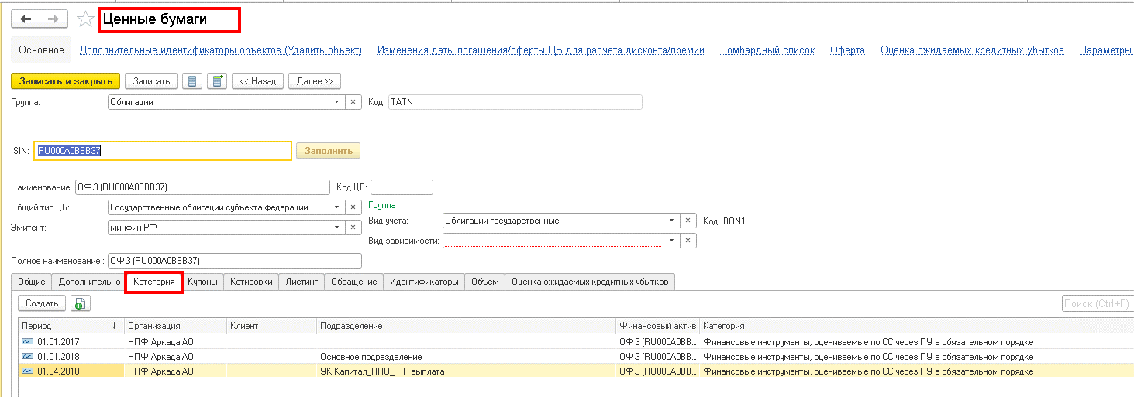
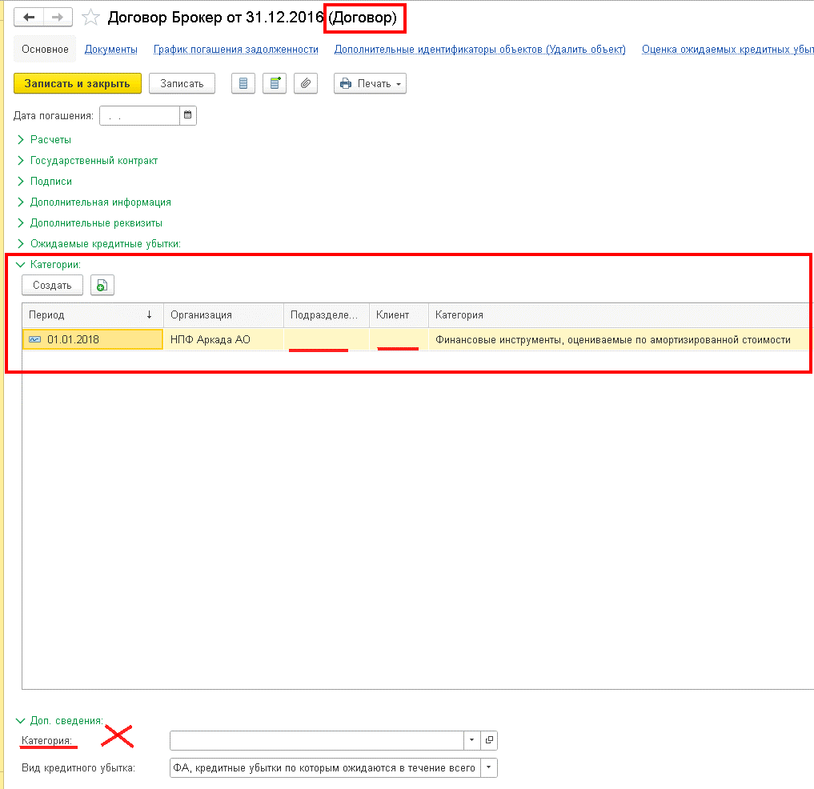
справочник "Категория ценной бумаги (ЕПС)" (Справочник.епс_КатегорияЦеннойБумаги )_ используетсяв справочнике ЦБ во вкладке "Категория" в составе РегистрСведений.епс_КатегорияЦеннойБумаги | Классификация актива в соответствии с Международным стандартом финансовой отчетности (из Таксономии словарей)
 | IAS 39 | IFRS 9
Долговые ценные бумаги, удерживаемые до погашения | Финансовые активы, удерживаемые до погашения
Финансовые инструменты оцениваемые по СС через ПСД и ценные бумаги имеющиеся в наличии для продажи | Финансовые активы, имеющиеся в наличии для продажи | Финансовые активы, оцениваемые по справедливой стоимости через прочий совокупный доход
Финансовые инструменты, оцениваемые по амортизированной стоимости |  | Финансовые активы, оцениваемые по амортизированной стоимости
Финансовые инструменты, оцениваемые по СС через ПУ в обязательном порядке | Финансовые активы, оцениваемые по справедливой стоимости через прибыль или убыток | Финансовые активы, оцениваемые по справедливой стоимости через прибыль или убыток
Финансовые инструменты, оцениваемые по СС через ПУ по усмотрению организации
 | займы и дебиторская задолженность | Не применимо
 | Не применимо

- реализовано новое поле "Категория актива" (в реготчете из значений в этом поле заполняется графе 8_Классиф-цияАктива_IAS 39), в котором *отражается информация только по Активам, кроме Недвижимости * по остальным классам проставляется "не применяется" (по этим классам в таксономии показатель "Классификация" отсутствует) Важно: в Таксономии словарей таксономии 5.2 необходимо сделать сопоставление предопределенному значению "Не применимо" значение "не применяется" * внести значение можно, используя Выбор типа данных - либо из "РегистрСведений.епс_КатегорияЦеннойБумаги" либо строчным значением "займы и дебиторская задолженность"
*если Объект учета в документе Основная поставка/Доходность… Ценная бумага, то отбор значения показателя осуществляется из Справочника Ценных бумаг/вкладка Категория с учетом "расщепления" одной и той же ЦБ по разным Категориям/Подразделениям -см. скрин ниже
*если Объект учета в документе Основная поставка/Доходность... Банковский счет, то отбор значения показателя осуществляется из Справочника Договоры/раздел Категория (не поле Категория в разделе Доп сведения) переходом по ссылке в Справочнике Банковский счет в поле Договор -см. скрин ниже
*если объект учета в документе Основная поставка/Доходность... Депозит, то отбор значения показателя осуществляется из Справочника Договоры/раздел Категория (не поле Категория в разделе Доп сведения, а зеленый раздел) переходом по ссылке в Справочнике Депозитные вклады в поле Договор -см. скрин ниже
*для класса "Прочая дебиторская задолженность" если в документе Основная поставка/Доходность... в поле Объект учета Справочник.епс_НаименованиеЗадолженности,то значение в поле "Категория актива"= "займы и дебиторская задолженность"
*если в документе Основная поставка/Доходность... в поле Объект учета по классу активов "Прочие активы" выбран тип данных Строка со значением "Касса организации", "Чеки (в том числе дорожные чеки), номинальная стоимость которых указана в иностранной валюте", "Денежные средства в пути", то значение в поле "Категория актива"="Финансовые активы, оцениваемые по справедливой стоимости через прибыль или убыток", в других случаях – ручное заполнение

ОсобенностиКнопокАвтозаполнения
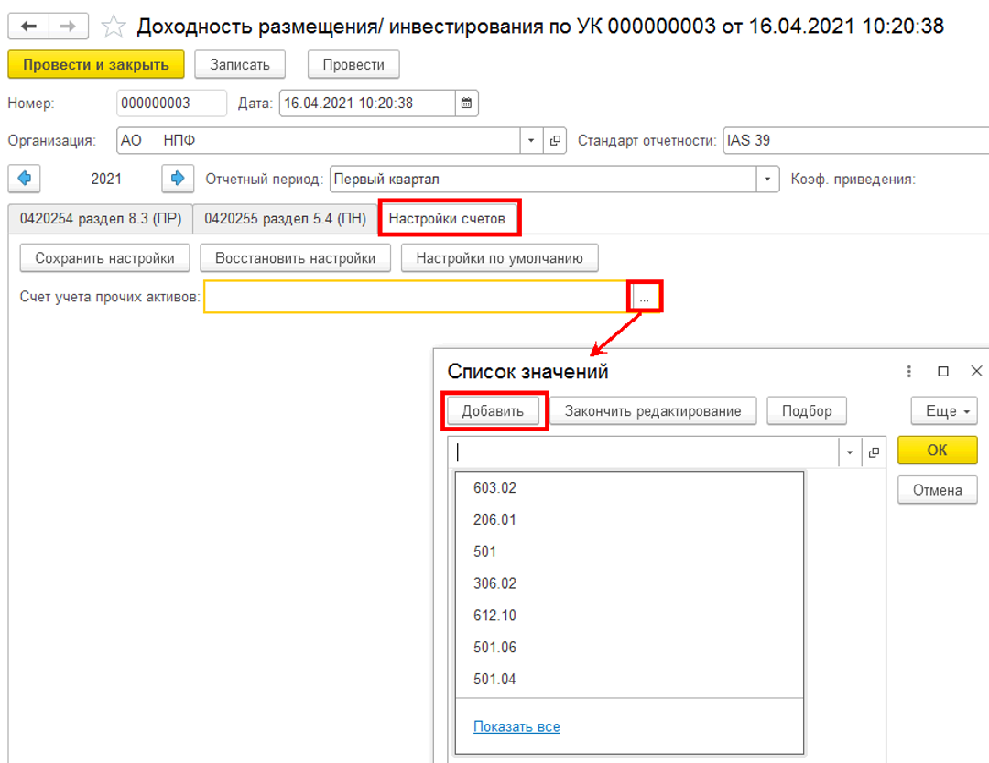
ВАЖНО соблюдать последовательность действий: сначала табличная часть документа заполняется данными по Остаткам, затем рассчитывается Средневзвешенное, после чего производится расчет Доходов (Доходности).
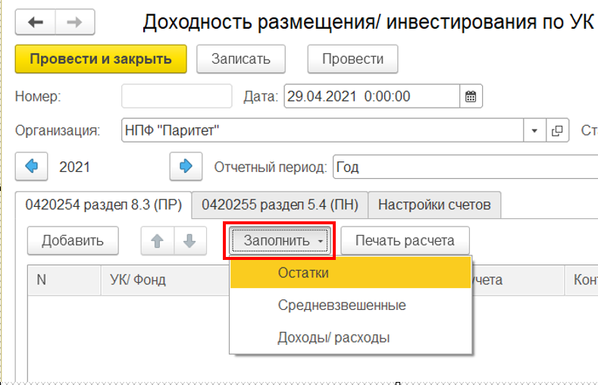

кнопка "Заполнить остатки"
*если в регистре бухгалтерии модуля ЕПС (иначе говоря в ОСВ) по лицевым счетам, определяющим Актив в отчетном периоде есть остатки или движение, то в документе формируется строка по соответствующему классу актива/обязательства
*в ходе перезаполнения (повторного нажатия кнопки) затираются внесенные в ручном режиме значения колонок Дюрация и Примечание/Примечание к строке итоги

кнопка "Заполнить Средневзвешенные"
*если в табличной части документа есть записи, то по всем этим записям будет заполнена колонка "Стоимость средневзвешенная".
*в ходе перезаполнения (повторного нажатия описываемой кнопки) НЕ затираются внесенные в ручном режиме значения колонок Дюрация и Примечание/Примечание к строке итоги

кнопка "Заполнить Доходы/ расходы"
*если в табличной части документа есть записи, то блок колонок "Доходы" и "Доходность" будет заполнен по тем классам активов для которых прописаны условия заполнения колонок - см. лист "алгоритмАвтозаполнения"
*в ходе перезаполнения (повторного нажатия описываемой кнопки) НЕ затираются внесенные в ручном режиме значения колонок Дюрация и Примечание/Примечание к строке итоги

ВКЛАДКА "Натройка счетов"
в поле "Счет учета прочих активов" необходимо создать список счетов ЕПС, информация поостаткам и оборотам с которых будет формировать в отчет строку по классу "Прочие активы"

Формулы и ЭлСтоим
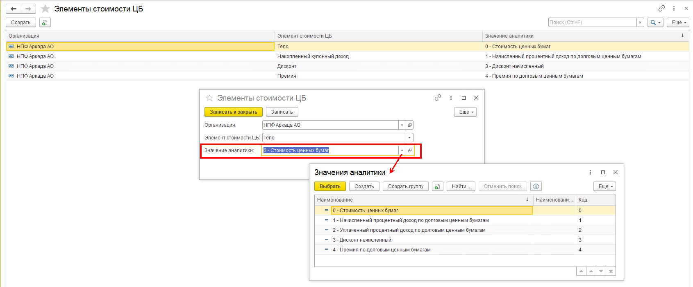
ФОРМУЛЫ
документ "Доходность размещения.." колонка "Стоимость средневзвешенная" соответствует показателю отяетности "Средневзвешенные вложения за период" (далее СВЗОП )
4623-У в ред 5712-У: По показателю "Средневзвешенные вложения за период" (строка 8) указывается средневзвешенная величина вложений в актив (обязательство) за отчетный период, которая определяется на основе взвешенного по времени значения стоимости актива (обязательства) на начало отчетного периода, а также увеличения или уменьшения стоимости вложений в актив (обязательство) в течение отчетного периода
формула из текста "от 01.09.2021г. Разъяснения по формированию надзорной отчетности в формате XBRL НПФ (по таксономии начиная с версии 4.2)" стр 75: Средневзвешенные вложения за период = (Стоимость вложений (входящий остаток) * количество дней в работе - Стоимость вложений (продажа актива) * количество дней в изъятии до конца отчетного периода + Стоимость вложений (покупка актива) * количество дней в работе) делить на общее количество дней в периоде. При этом в расчет включается только увеличение или уменьшение стоимости вложений за счет поступления или выбытия актива (обязательства). Переоценка, процентные доходы (расходы) и прочие корректировки стоимости в расчете не участвуют.
Формула расчета доходности в соответствии с требованиями 4623-У имеет следующий вид: Дi =(Доходы (расходы) i /Средневзвешенные вложения за период×N/K)×100%, где Дi- доходность по i-му виду доходов (расходов); Доходы (расходы)i – доходы (расходы) вида i из перечня: «Процентные доходы, дивиденды», «Доходы (расходы) от переоценки», «Доходы (расходы) от продажи, погашения активов», «Прочие доходы (расходы)»; N- количество календарных дней в году; K-количество календарных дней в отчетном периоде. Значения по показателям доходности отражаются с точностью до двух знаков после разделителя и подлежат округлению по математическим правилам.

СВЗОП | Сумма нач ост без доходов по календДням | ДОХОДНОСТЬ% (Дi )= | Доход (Дi) | * | кол-во дней в отч году | *100 |  | коэффициент приведения (N/K) = | кол-во дней в отч году
 | кол-во дней в отч периоде |  | СВЗОП |  | кол-во дней в отч периоде |  |  |  | кол-во дней в отч периоде

 |  |  |  |  |  |  | пример для 1 кв 2022 года | коэффициент приведения(N/K)= | 4.0555555556 | (кол-во дней в отч периоде/кол-во дней в отч году)

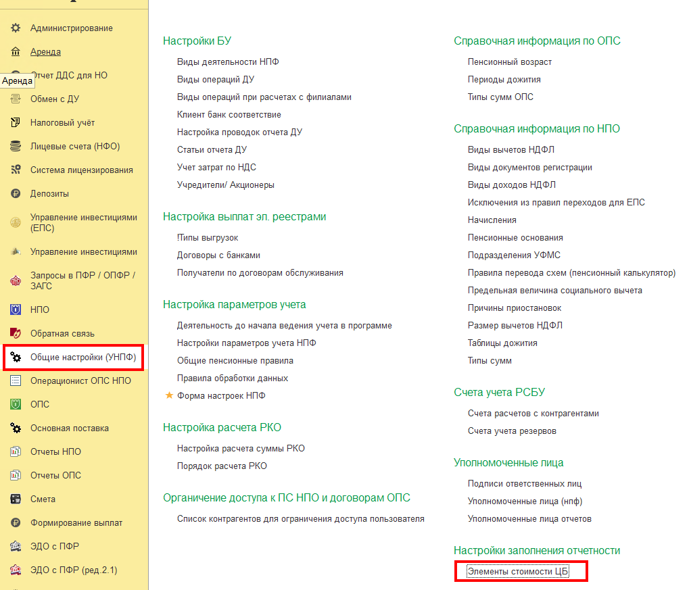
Элементы стоимости Ценной бумаги (в шаблоне л/с это Разделитель) |  |  |  |  |  |  |  |  |  | РегистрСведений.епс_ЭлементыСтоимостиЦБ (начиная с релиза 35.2)
 |  |  |  |  |  |  |  | согласно нормативным документам и требованиям к показателям в отчетности можно выделить следующие Элементы стоимости ЦБ: |  | Пример соответствия Значений аналитики Элементам стоимости
 |  |  |  |  |  |  |  | Тело
 |  |  |  |  |  |  |  | НКД (накопленный купонный доход)
 |  |  |  |  |  |  |  | УКД (уплаченный купонный доход)
 |  |  |  |  |  |  |  | Накопленный процентный доход
 |  |  |  |  |  |  |  | Дисконт
 |  |  |  |  |  |  |  | Премия
 |  |  |  |  |  |  |  | Дебиторская задолженность по накопленному купонному доходу (НКД)

примерРасчетаСВЗОП_такс4.2
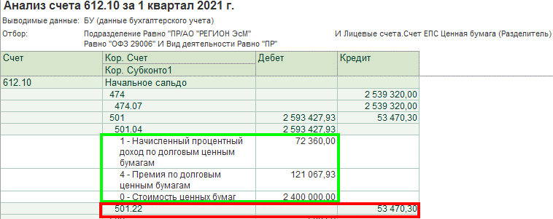
По кнопке "Печать расчета" можно увидеть краткую расшифровку расчета Средневзвешенных вложений по объекту учета
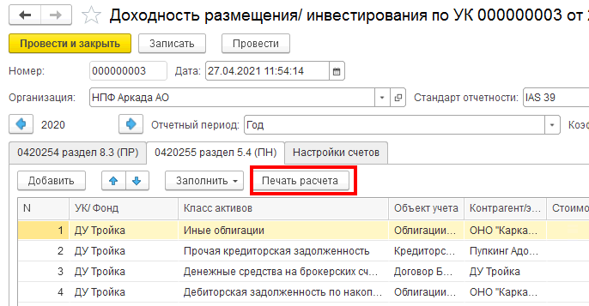

подробный пример Расчета средневзвешенных вложений за отчетный период (СВЗОП):
кол-воДнейВотчетномПериоде | 90
 |  |  | элементом стоимости) равным значению "Дебиторская задолженность по накопленному купонному доходу (НКД)
СтоимостьНаНачало (Дебет, для расчета знак "+") | СуммаОборотДт (для расчета знак "+") | СуммаОборотКт (для расчета знак "-") | СчетЕПС | Кол-воДнейВрасчете | Дата появления Оборота | Комментарий | Оборот(начОст) умножить на Кол-воДнейВрасчете с учетом математического знака
54,362,696.00 | 0 | 0 | 501_начОстаток без Элемента стоимости= "Дебиторская задолженность по накопленному купонному доходу (НКД) | 90 | 2020-12-30 |  | 4,892,642,640.00
 | 0 | 2,400,000.00 | 501.04_элСтоим 0 | 70 | 2021-01-20 | Частичное выбытие | -168,000,000.00
 | 0 | 72,360.00 | 501.04_элСтоим 1 | 70 | 2021-01-20 |  | -5,065,200.00
 | 0 | 121,067.93 | 501.04_элСтоим 4 | 70 | 2021-01-20 |  | -8,474,755.10
 | 53,470.30 | 0 | 501.22 | 70 | 2021-01-20 |  | 3,742,921.00
из ОСВ по счету 1-го порядка отбирается начальный остаток | 1. из ОСВ "Анализ счета 612.10" в разрезе рассматриваемой ЦБ отбираются: кредитовые обороты по основному счету и выбывающие обороты (дебетовые или кредитовые) по счетам переоценки/корректировки ЦБ СуммаОборотДт для расчета знак "+" СуммаОборотКт для расчета знак "-" 2. кредитовый оборот с Разделителем (элементом стоимости) равным значению "Дебиторская задолженность по накопленному купонному доходу (НКД)", образующийся после Погашения купона не участвует в расчете СВЗОП |  |  | подсчет количества дней существования суммы производится со дня, следующего за днем, в котором эта сумма появилась оборотах |  | итого | 4,714,845,605.90
 |  |  |  |  |  | СВЗОП "итого" делим на 90 (колвоДнейВотчетномПериоде) | 52,387,173.40

